채용직무참조
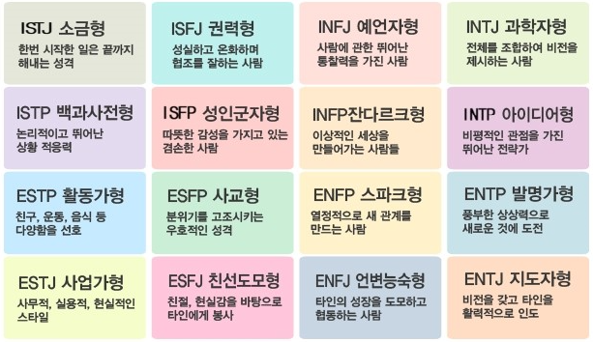
채용 직무 사항(참고-작성)

 | 채용직무 | 업무전문성요인(knowledge) |  | Skill
 | 시스템엔지니어 | OS 이해 | 오픈소스 지식 | linux, windows, cloud(xen, kvm) | memcache, redis, casandra, mongodb
 |  | DATABASE 지식 | WAS 지식 | oracle, mysql, mssql | tomcat, resin, nodejs
 |  | 빅데이터 이해 | 장애대응 능력 | hadoop, elasticsearch | 각종 APM툴, EMS툴
 |  | 위기관리 능력 | 클라우드 | log분석및 대응 | aws 등
 |  | 네트워크 이해 | TCP/IP 이해 | L3, L4, L7 | script 작성

 |  | 주요업무내용 및 업무별 외국어능력 수준 |  |  | 외국어 능력 수준(1~5)
 |  | 대용량 시스템 관리 |  |  | 관계없음
 |  | 타팀과의 협업 |  |  | 관계없음
 |  | 문서관리 |  |  | 관계없음
 |  | 새로운 시스템 구축 |  |  | 관계없음
 |  | 장애 대처

 |  | 직무요건(job requirement) | 세부내용
 |  | 요구학력 | 전문학사이상
 |  | 요구경력 | 무
 |  | 핵심역량 | 팀내 및 팀간 커뮤니케이션, 위기관리능력, 문제해결능력, 지구력
 |  | 추천교육과정 | RHCE. 리눅스마스터, DATABASE
 |  | 선호전공 | 컴퓨터공학, 전산, 통계
 |  | 성격유형(아래 표 참조) | ISTJ
 |  | 권장자격증 | 상관없음
 |  | 채용공고장소 | 사내추천 및 구직사이트
 |  | 기타 | 경력직의 경우 3개월간 수습 필요

